List1
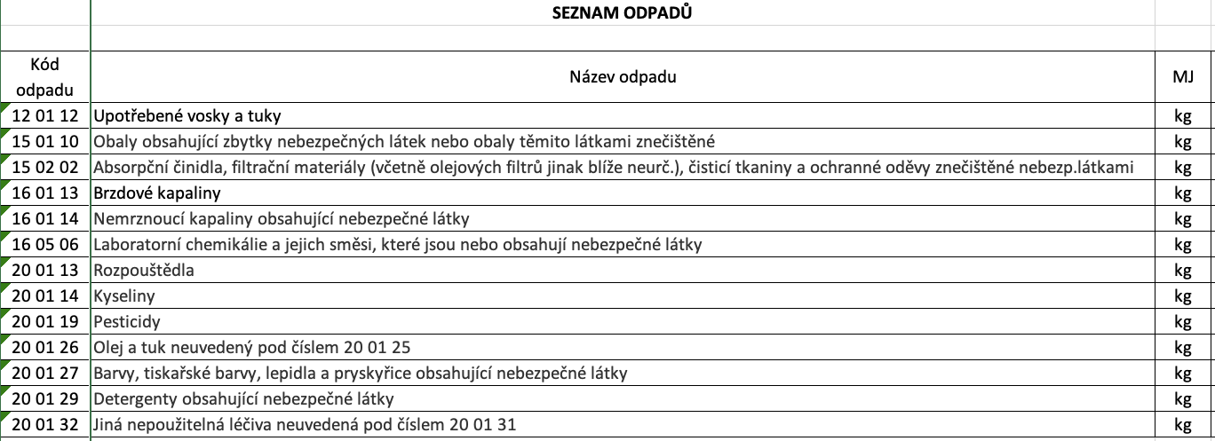
Seznam členských obcí "SONO"
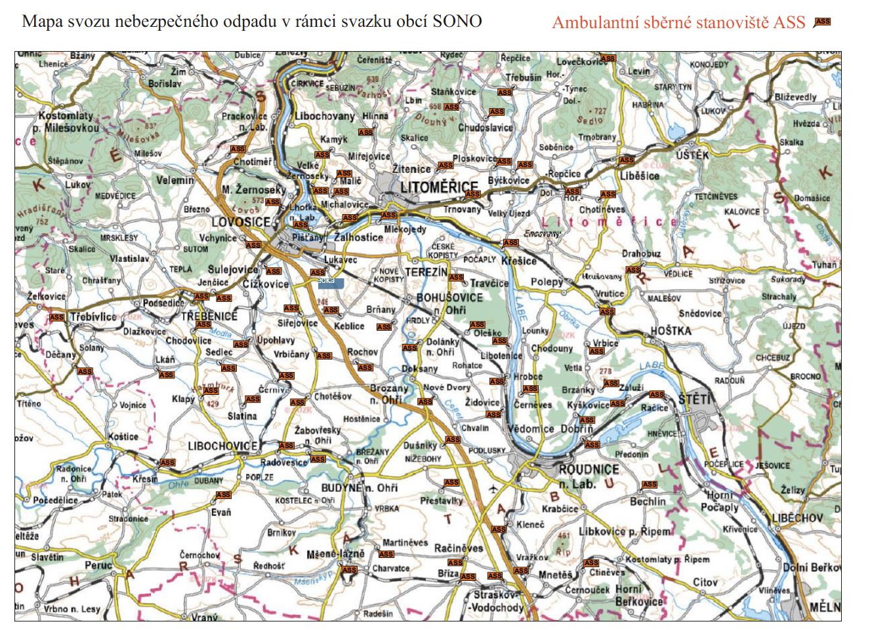
Pořadové číslo | IČO obce | Název obce | Adresa | Stanoviště + SD

1. | 263346 | Bechlín | Bechlín 85 | U požární nádrže
2. | 263362 | Bohušovice nad Ohří | Husovo náměstí 42 | SD Havlíčkova ul.
3. | 263389 | Brňany | Brňany 93 | na křižovatce u obchodu
4. | 263397 | Brozany nad Ohří | Palackého náměstí 75 | SD bývalý areál ŽV č.p. 381
5. | 832138 | Brzánky | Brzánky 6 | před OÚ
6. | 263419 | Bříza | Bříza č.p. 110 | před OÚ
7. | 263427 | Budyně nad Ohří | Mírové náměstí 65 | SD Pražská ul.
8. | 832316 | Býčkovice | Býčkovice 57 | před OÚ
9. | 263443 | Ctiněves | Ctiněves 61 | u autobusové zastávky
10. | 832561 | Černěves | Černěves 42 | křižovatka u vývěsky OÚ
11. | 526100 | Černiv | Černiv 21 | kontejnerové stání
12. | 526428 | Černouček | Černouček 50 | SD parc. č. 191/2
13. | 263486 | Čížkovice | Jiráskova 143 | SD p.p.č.302/3,84, st.p. 1/11
14. | 263494 | Děčany | Děčany 29 | před OÚ
15. | 526461 | Dobříň | K Přívozu 55 | u obecní stodoly
16. | 46772731 | Dolánky nad Ohří | Dolánky nad Ohří 31 | u školy
17. | 526053 | Drahobuz | Drahobuz 35 | náves před OÚ
18. | 263583 | Dušníky | Dušníky 65 | náves u rybníka
19. | 526118 | Evaň | Evaň 27 | křižovatka u zrcadla
20. | 526142 | Hlinná | Hlinná 53 | náves
21. | 263621 | Horní Beřkovice | Podřipská 13 | SD č.p. 449/8
22. | 832294 | Horní Řepčice | Horní Řepčice 61 | náves u kapličky
23. | 263648 | Hoštka | Nám. Svobody 2 | SD Velešická č.p. 54, p.p.č. 146
24. | 263664 | Hrobce | Ke Hřišti 14 | náves
25. | 263699 | Chodouny | Chodouny 20 | SD parc.č. 3204, st.p.8/3
26. | 481653 | Chodovlice | Chodovlice 18 | na návsi u váhy
27. | 526096 | Chotěšov | Lovosická 13 | na návsi, čp. 7 - u prodejny
28. | 556211 | Chotiměř | Chotiměř 66 | náves u kapličky
29. | 555223 | Chotiněves | Chotiněves 6 | u obchodu
30. | 832235 | Chudoslavice | Chudoslavice 13 | u obecní garáže, par.č. 1066
31. | 481670 | Jenčice | Jenčice 58 | před OÚ
32. | 831999 | Kamýk | Kamýk 65 | před OÚ
33. | 526436 | Keblice | Keblice 68 | před OÚ
34. | 263796 | Klapý | Klapý 200 | u školy
35. | 263800 | Kleneč | Hlavní 95 | náves
36. | 263834 | Krabčice | Rovné 67 | SD Krabčice 64
37. | 263842 | Křesín | Křesín 77 | dolní náves
38. | 263851 | Křešice | Nádražní 84 | u kostela
39. | 263869 | Kyškovice | Kyškovice 5 | náves u ČOV
40. | 526126 | Lhotka nad Labem | Lhotka nad Labem 22 | před pohostinstvím
41. | 263893 | Liběšice | Liběšice 6 | u restaurace U Sparťana
42. | 263931 | Libochovice | Náměstí 5. května 48 | SD Pivovarská ul., č.p. 831
43. | 263940 | Libotenice | Libotenice 37 | u kulturního domu
44. | 263958 | Litoměřice | Mírové náměstí 7/15 | SD Nerudova ul.
45. | 832162 | Lkáň | Lkáň 83 | na návsi u váhy
46. | 263982 | Lovečkovice | Lovečkovice 40 | náves
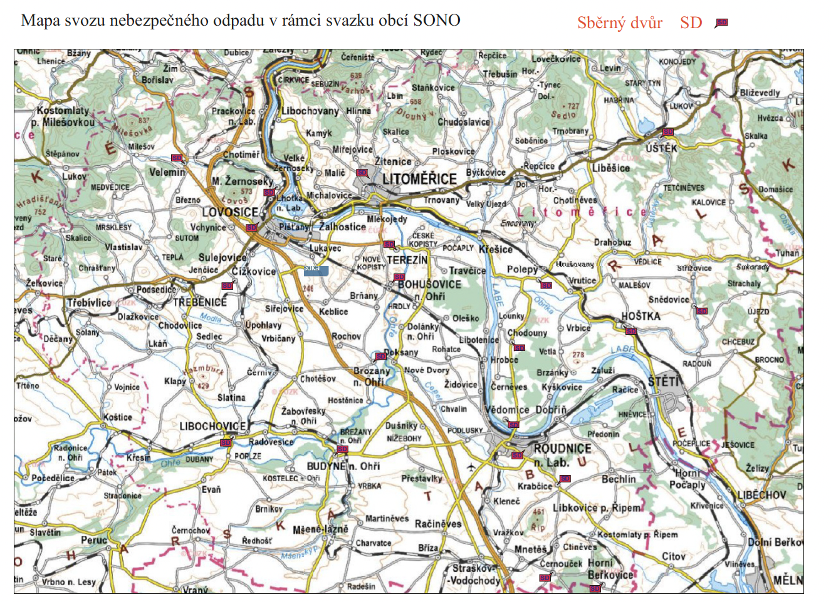
47. | 263991 | Lovosice | Školní 407/2 | SD Terezínská 1123
48. | 526134 | Lukavec | Lukavec 43 | prostranství před KD, čp. 27
49. | 526045 | Malé Žernoseky | Zahradní 245 | SD ul. U úvozu
50. | 526444 | Malíč | Malíč 12 | náves před OÚ
51. | 264024 | Martiněves | Pohořice čp. 24 | před OÚ
52. | 526410 | Michalovice | Michalovice 44 | u autobusové zastávky
53. | 526151 | Mlékojedy | Mlékojedy 41 | náves před úřední deskou
54. | 264083 | Mšené-lázně | Prosek 174 | kaple sv. Jana Nepomuckého
55. | 264113 | Nové Dvory | Nové Dvory 5 | u prodejny potravin
56. | 526070 | Oleško | Oleško 5 | před OÚ
57. | 526789 | Píšťany | Píšťany 64 | autobusová točna
58. | 264164 | Ploskovice | Ploskovice 2 | u váhy
59. | 264202 | Polepy | Polepy 112 | SD Polepy
60. | 555215 | Přestavlky | Přestavlky 56 | náves
61. | 525413 | Račice | Račice 117 | před OÚ
62. | 264261 | Račiněves | Račiněves č.p. 1 | čekárna školního autobusu
63. | 526088 | Radovesice | Radovesice 43 | před OÚ, čp. 43
64. | 264318 | Rochov | Rochov 63 | před OÚ
65. | 264334 | Roudnice nad Labem | Karlovo náměstí 21 | SD Žižkova ul.
66. | 832570 | Sedlec | Sedlec 57 | náves u kostelíka
67. | 264369 | Siřejovice | Siřejovice 37 | u obchodu
68. | 264377 | Slatina | Slatina 50 | náves
69. | 264385 | Snědovice | Snědovice 99 | SD Snědovice 22
70. | 44224869 | Staňkovice | Staňkovice 44 | náves před OÚ
71. | 264431 | Straškov - Vodochody | Straškov-Vodochody 2 | u kontejnerů před ZŠ
72. | 554839 | Sulejovice | Náves 5 | pod školkou
73. | 264474 | Terezín | Nám. ČSA 179 | SD za Magdeburskými kasárnami
74. | 264504 | Travčice | Travčice 150 | před OÚ, čp. 150
75. | 556220 | Trnovany | Trnovany 37 | parkoviště před OÚ
76. | 264521 | Třebenice | Paříkovo náměstí 1 | u starého hřbitova
77. | 264539 | Třebívlice | Komenského náměstí 17 | před OÚ
78. | 254555 | Třebušín | Třebušín 33 | náves před OÚ
79. | 554588 | Úpohlavy | Úpohlavy 61 | před OÚ
80. | 264571 | Úštěk | Mírové náměstí 83 | SD Konojedská ul.
81. | 264598 | Vědomice | Na průhonu 270 | SD Na Průhonu 270
82. | 264601 | Velemín | č. p. 96 | SD Velemín
83. | 264610 | Velké Žernoseky | Velké Žernoseky 63 | náves
84. | 554847 | Vchynice | Vchynice 46 | na návsi před OÚ
85. | 264644 | Vražkov | Vražkov 2 | restaurace u Roháčků, čp. 71
86. | 264652 | Vrbice | Hlavní 47 | u hasičské zbrojnice
87. | 828807 | Vrbičany | Vrbičany 35 | náves
88. | 526061 | Vrutice | Vrutice čp. 35 | náves u pomníku
89. | 526452 | Záluží | Záluží 13 | před OÚ
90. | 526771 | Žabovřesky nad Ohří | U Silnice 1 | náves u kapličky
91. | 264709 | Žalhostice | Žalhostice 120 | u vinařství
92. | 526479 | Židovice | Židovice č.p. 78 | před OÚ
93. | 264725 | Žitenice | Pohořanská 118 | náves

